26-4-1 채용정보
 | 대학일자리플러스센터 4월 학과★ 채용정보

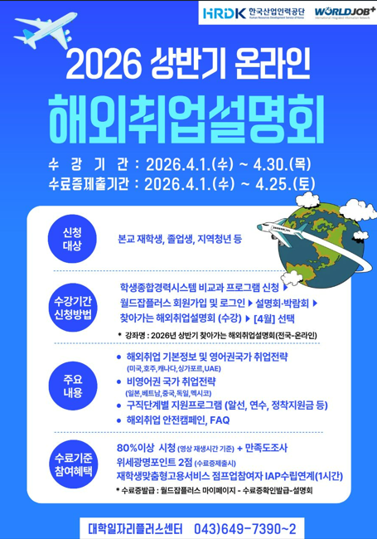
 | 세명 JOB 통통
 | 1. 취업지원 프로그램
 | 운영 프로그램 1 : SIMTOS 2026 커리어커넥트 채용박람회 |  |  |  |  |  | 운영 프로그램 2 : 2026년 상반기 온라인 해외취업설명회 |  |  |  |  |  | 🌸 봄처럼 시작해요! 🌸 |  |  | 취업센터 소식 : 대학일자리 4월 진로•취업 특강 LMS운영
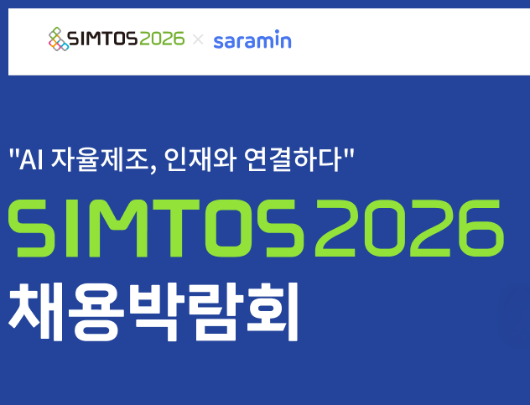 |  |  |  | [SIMTOS 2026 커리어커넥트 채용박람회] 1. 기간- 오프라인: 26.4.14.(화) ~ 4.16.(목) 13:00~17:00 온라인: 26.1.22(목) ~ 5.15.(금) 2. 장소 : 경기 일산 KINTEX 제2전시장 7~8홀 (로봇 및 디지털제조 특별전 내) 3. 참여기업: 구인 기업 80개사 4. 행사내용: 1:1면접진행, 증명사진, 퍼스널컬러, 전시회투어 등 5. 문의 : 1599-2721 |  |  |  |  |  | [대일플] 2026년 상반기 온라인 해외취업설명회 1. 운영기간 : 26.4.1.(수) ~ 4.30.(목) 2. 운영방법 1) 학생종합경력시스템 비교과프로그램 신청 2) 월드잡플러스 회원가입 후 신청 * [4월] 2026년 상반기온라인해외취업설명회 3. 수료기준 : 80%이상 시청 + 만족도조사 4. 참여혜택 : 위세광명포인트 2점 5. 문의 : 043) 649-7390~2 |  |  |  | 설레는 4월, 지금이 바로 시작할 타이밍! 이번 주 채용정보로 당신의 한 걸음을 응원합니다! |  | 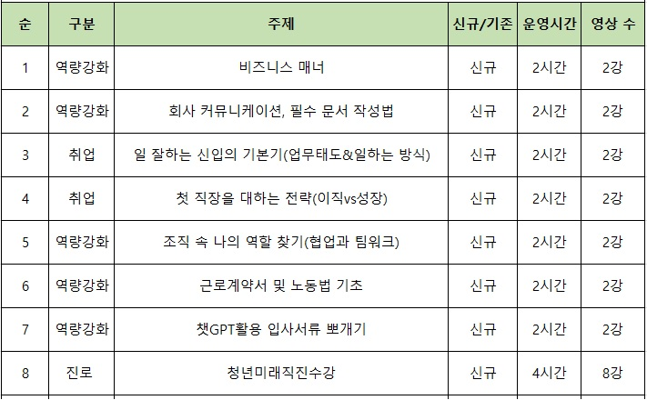 |  | [대일플] 4월 진로•취업 특강 LMS 1. 운영기간 : 26.4.1.(수) ~ 4.30.(목) 2. 운영방법 - 강의지원시스템LMS강의 신청 후 수강 3. 운영내용 (총 8강) - 역량강화 5강 / 취업 2강 / 진로 1강 4. 문의 : 043) 649-7392

 | 2. 교내 채용 및 특별 채용
 | 조교 채용
 | 순번 | 채용학과 |  | 채용인원 | 채용직무 | 근무장소 | 채용링크 |  | 채용마감일 |  | 전화번호 | 이메일 접수(지원 후 전화확인) | 지원서
 | 1
 | 2
 | 3
 | 직원 채용
 | 순번 | 채용직무&분야 |  | 채용인원 | 우대사항 | 근무장소 | 채용링크 |  | 채용마감일 |  | 전화번호 | 이메일 접수(지원 후 전화확인) | 지원서
 | 1 | 일반행정 |  | 0명 | 행정업무 유경험자 우대 | 교내 행정부서 | 채용정보 |  | 2026.04.14. |  | 043)649-1153, 1561 | smuga@semyung.ac.kr | - 응시원서 - 자기소개서 - 개인정보 수집,이용 동의서 - 자격증 및 경력증명서(해당자에 한함)
 | 2 | 학교기업-SMU펫 |  | 0명 | 동물병원 유경험자 우대 | 학교기업관 | 채용정보
 | 3 | 전문컨설턴트 및 취업지원관 |  | 0명 | 고용노동부 연계업무 유경험자 우대 | 대학일자리플러스센터 | 채용정보
 | 4 | 시설설비 |  | 0명 | 위험물안전 관리자 자격소지자 우대 | 사무처 | 채용정보

 | 3. 교외 채용 [ 지원자가 있을 경우, 담당자에게 전화주시면 채용지원 컨설팅 진행합니다./ 교외채용 각 항목은 필터링을 통해 간략하게 살펴보실 수 있습니다 ]
 | 단과대학 |  | 담당자 |  | 기업이름 |  |  | 근무지 | 채용 직무 |  |  | 채용정보 링크 | 고용형태 | 임금 | 채용정보게시일 |  | 채용정보마감일 | 채용상태
 | 인문 |  | 천상희 ☎7477 |  | 온리원에듀학원 김포 |  |  | 경기 김포시 | 영어강사 |  |  | 잡코리아입사지원 | 계약직, 프리랜서 | 연봉 3,600~7,000(면접후결정) | 2026.03.19. |  | 2026.04.18
 |  |  |  |  | 주식회사 드라마시대 |  |  | 서울 강남구 | 콘텐츠 현지화 에디터 |  |  | 사람인입사지원 | 정규직(수습3개월) | 면접 후 결정 | 2026.03.18. |  | 채용시 마감
 | 인문 |  | 천상희 ☎7478 |  | 패션앤스타일컴퍼티주식회사 |  |  | 서울 종로구 | 콘텐츠기획/운영 |  |  | 사람인입사지원 | 정규직 | 회사 내규에 따름 | 2026.03.12. |  | 2026.04.10.
 |  |  |  |  | 디자인메카 |  |  | 서울 강남구 | 편집디자이너, 출판,편집 |  |  | 잡코리아입사지원 | 정규직(수습3개월) | 회사 내규에 따름 | 2026.03.17. |  | 2026.04.16.
 | 예술 |  | 천상희 ☎7479 |  | (주)에스비에스에이앤티 |  |  | 서울 마포구 | SBS영상 모션 그래픽 디자이너 |  |  | 사람인입사지원 | 프리랜서 | 면접 후 결정 | 2026.03.24. |  | 2026.04.10.
 |  |  |  |  | 주식회사 레이브엔터테인먼트 |  |  | 서울 양천구 | 영상컨텐츠촬영 및 편집 |  |  | 인쿠르트입사지원 | 정규직(수습3개월) | 연봉 3,000~4,000만원 | 2026.03.04. |  | 2026.04.15.
 | 예술 |  | 천상희 ☎7480 |  | (주)야자 |  |  | 서울 마포구 | 콘텐츠마케터 |  |  | 잡코리아입사지원 | 정규직, 계약직 | 면접 후 결정 | 2026.03.20. |  | 상시채용
 |  |  |  |  | 주식회사 두토 |  |  | 서울 강남구 | 숏폼 콘텐츠 제작 마케터 |  |  | 인쿠르트입사지원 | 정규직(수습3개월) | 연봉 3,200~4,000만원 | 2026.03.11. |  | 2026.04.10.
 | 예술 |  | 천상희 ☎7481 |  | 컴투스 |  |  | 서울 금천구 | 애니메이터 |  |  | 홈페이지지원 | 정규직(수습3개월) | 회사 내규에다름 | 2026.03.20. |  | 2026.06.26.
 |  |  |  |  | 에스피코리아 |  |  | 서울 강서구 | 3D 디자이너 |  |  | 잡코리아입사지원 | 정규직 | 연봉 3,600~6,650만원 | - |  | 2026.04.17.
최지원 ☏ 7391
 | 예술 |  | 최지원 ☎7391 |  | (주)이엘아트 |  |  | 경기 안산시 | 시각디자인 및 옥외광고 |  |  | 고용24입사지원 | 정규직 | 연봉2700~3000만원 | 2026.03.26. |  | 2026.04.08.
 |  |  |  |  | 주식회사 팀도밍고 |  |  | 서울 마포구 | 웹디자이너 |  |  | 고용24채용공고 | 계약직(기간만료후 상용직검토) | 월급 220만원 이상 | 2026.03.25. |  | 2026.04.08.
최지원 ☏ 7391
 | 예술 |  | 최지원 ☎7392 |  | 주식회사 정원아이디 |  |  | 충북 청주시 | 인테리어 디자이너 |  |  | 고용24입사지원 | 정규직 | 연봉2700~3200만원 | 2026.03.25. |  | 2026.04.12.
 |  |  |  |  | 주식회사 디휴먼브릿지 |  |  | 경기 안양시 | 웹디자이너 |  |  | 고용24채용공고 | 정규직 | 월급220만원 이상 | 2026.03.25. |  | 2026.04.10.
최지원 ☏ 7391
 | 예술 |  | 최지원 ☎7393 |  | 주식회사 목프로덕션 |  |  | 서울 서초구 | 공연기획 |  |  | 인크루트채용공고 | 정규직(수습3개월) | 회사 내규에 따름 | 2026.03.30. |  | 2026.04.12.
 |  |  |  |  | 나누미문화예술(주) |  |  | 서울 강동구 | 그래픽 디자이너 |  |  | 잡코리아입사지원 | 정규직(수습3개월) | 회사 내규에 따름 | 2026.03.15. |  | 2026.04.15.
최지원 ☏ 7391
 | 예술 |  | 최지원 ☎7394 |  | (주)풍인무역 |  |  | 서울 용산구 | 그래픽 디자이너 |  |  | 사람인입사지원 | 정규직(수습3개월) | 회사 내규에 따름 | 2026.03.13. |  | 2026.04.12.
 |  |  |  |  | (주)수인터내셔날 |  |  | 서울 송파구 | BCBGOUTLET 디자이너 |  |  | 사람인입사지원 | 정규직(수습3개월) | 면접 후 결정 | 2026.03.13. |  | 2026.04.12.
최지원 ☏ 7391
 | 사회과학 |  | 최지원 ☎7395 |  | 한샘인테리어제천점 |  |  | 충북 제천시 | 영업직 |  |  | 고용24입사지원 | 정규직 | 월급 270~300만원 | 2026.03.26. |  | 2026.04.08.
 |  |  |  |  | (주)명성코리아테크놀러지 |  |  | 경기 안산시 | 영업 관리(납품사원) |  |  | 고용24입사지원 | 정규직 | 월급 250만원 이상 | 2026.03.26. |  | 2026.04.11.
최지원 ☏ 7391
 | 사회과학 |  | 최지원 ☎7396 |  | 비케이주식회사 |  |  | 서울 구로구 | 송무행정 |  |  | 잡코리아입사지원 | 정규직(수습3개월) | 회사 내규에 따름 | 2026.03.15. |  | 2026.04.15.
 |  |  |  |  | 법무법인더킴로펌 |  |  | 대구 수성구 | 송무직원 |  |  | 사람인입사지원 | 정규직(수습2개월) | 회사 내규에 따름 | 2026.03.16. |  | 2026.04.15.
최지원 ☏ 7391
 | 사회과학 |  | 최지원 ☎7397 |  | (주)대진방재 |  |  | 충남 천안시 | 소방점검팀원 |  |  | 고용24입사지원 | 정규직 | 월급 240~320만원 | 2026.03.20. |  | 2026.04.15.
 |  |  |  |  | 인테크코리아 |  |  | 경기 평택시 | 구매생산관리 |  |  | 고용24입사지원 | 정규직 | 월급 250만원 이상 | 2026.03.26. |  | 2026.04.12.
최지원 ☏ 7391
 | 사회과학 |  | 최지원 ☎7398 |  | 대원팩키지(주) |  |  | 경기 시흥시 | 기술연구, 제품개발, 영업지원 |  |  | 고용24입사지원 | 정규직 | 월급 250~350만원 | 2026.03.26. |  | 2026.04.10.
 |  |  |  |  | (주)에그글로벌 |  |  | 충북 제천시 | 광고 대행사 온라인&SNS마케터 모집 |  |  | 사람인입사지원 | 정규직(수습3개월) | 월급 220만원 | 2026.03.13. |  | 2026.04.12.
최지원 ☏ 7391
 | 사회과학 |  | 최지원 ☎7399 |  | (주)비케이씨 |  |  | 경기 하남시 | 무역사무원 |  |  | 잡코리아입사지원 | 정규직(수습3개월) | 면접 후 결정 | 2026.03.24. |  | 2026.04.23
 |  |  |  |  | (주)코어그린 |  |  | 충북 충주시 | 영업 업무지원(AMD) |  |  | 고용24입사지원 | 정규직 | 월급 250만원 | 2026.03.24. |  | 2026.04.10.
최지원 ☏ 7391
 | 사회과학 |  | 최지원 ☎7400 |  | (주)지에프코퍼레이션 |  |  | 서울 금천구 | HR사업부 대근지원 |  |  | 사람인입사지원 | 정규직(수습3개월) | 면접 후 결정 | 2026.03.16. |  | 2026.04.15.
 |  |  |  |  | 엔터테인먼트투엠 |  |  | 서울 성동구 | 브랜드 마케터, 홍보 |  |  | 잡코리아입사지원 | 정규직 | 회사 내규에 따름 | 2026.03.12. |  | 2026.04.11.
최지원 ☏ 7391
 | 사회과학 |  | 최지원 ☎7401 |  | 주식회사 동아스포츠 |  |  | 경기 광주시 | 총무 및 사무행정 |  |  | 고용24채용공고 | 정규직 | 연봉 3,000만원 | 2026.03.25. |  | 2026.04.10.
 |  |  |  |  | (주)리안지에스 |  |  | 서울 중구 | 생산관리 |  |  | 잡코리아입사지원 | 정규직(수습3개월) | 연봉 3,000만원 | 2026.03.16. |  | 2026.04.15.
 | 사회과학 |  | 김경은 ☎7388 |  | 서울구로지역자활센터 |  |  | 서울 구로구 | 사회복지사 |  |  | 잡코리아입사지원 | 계약직 | 연봉 25,883 ~27,732 (면접 후 결정) | 2026.03.25. |  | 2026.04.08.
 |  |  |  |  | 한길지역아동센터 |  |  | 서울 중랑구 | 사회복지사 |  |  | 잡코리아입사지원 | 정규직 | 월급 250만원이상 (면접 후 결정) | 2026.03.13. |  | 2026.04.12.
 | 사회과학 |  | 김경은 ☎7389 |  | 국민연금공단 청풍리조트 |  |  | 충북 제천시 | 회계 |  |  | 잡코리아입사지원 | 정규직 | 회사 내규에 따름 (면접 후 결정) | 2026.03.20. |  | 2026.04.19.
 |  |  |  |  | (주)롯데호텔 |  |  | 서울 마포구 | 통합 객실 예약담당/ 기획RM담당 |  |  | 잡코리아입사지원 | 정규직 | 회사 내규에 따름 | 2026.03.27. |  | 2026.04.12.
 | 사회과학 |  | 김경은 ☎7390 |  | 더클래식호텔500/펜타즈호텔 |  |  | 서울 광진구 | 식음, 조리 |  |  | 잡코리아입사지원 | 계약직(기간만료후 상용직 검토) | 회사 내규에 따름 | 2026.03.12. |  | 2026.04.12.
 |  |  |  |  | 어반티 |  |  | 서울 광진구 | AE광고기획 |  |  | 잡코리아입사지원 | 정규직(수습 3개월) | 회사 내규에 따름 (면접 후 결정) | 2026.03.20. |  | 2026.04.19.
 | 사회과학 |  | 김경은 ☎7391 |  | 에스엘(주) |  |  | 경북 경산시 | 영업본부(원가관리) |  |  | 홈페이지입사지원 | 인턴(정규직 전환) | 회사 내규에 따름 | 2026.03.23. |  | 2026.04.05.
 |  |  |  |  | (주)하이로닉 |  |  | 경기 용인시 | 경영기획실 신입 |  |  | 사람인입사지원 | 정규직(수습 3개월) | 면접 후 결정 | 2026.03.16. |  | 2026.04.15.
 | 사회과학 |  | 김경은 ☎7392 |  | (주)신보 |  |  | 서울 마포구 | 회계팀원가분석 신입 |  |  | 사람인입사지원 | 정규직(수습 3개월) | 회사 내규에 따름 | 2026.03.20. |  | 2026.04.18.
 |  |  |  |  | 엘디스리젠트호텔 |  |  | 대구 중구 | 프론트 직원 |  |  | 사람인입사지원 | 계약직 | 연봉 2,590만원 | 2026.03.30. |  | 2026.04.10.
 | IT |  | 최선임 ☎7471 |  | 한미반도체(주) |  |  | 인천 서구 | SW개발자 |  |  | 사람인입사지원 | 정규직(수습 3개월) | 면접 후 결정 | 2026.03.25. |  | 2026.04.24.
 |  |  |  |  | 코츠테크놀로지(주) |  |  | 경기 성남시 | 응용 SW개발자 |  |  | 사람인입사지원 | 정규직(수습 2개월) | 회사 내규에 따름 | 2026.03.19. |  | 2026.04.18.
 | IT |  | 최선임 ☎7472 |  | LS전선 |  |  | 강원 동해시 | 설비효율화 담당(전자) |  |  | 잡코리아입사지원 | 인턴(정규직 전환) | 회사 내규에 따름 | 2026.03.23. |  | 2026.04.12.
 |  |  |  |  | 유니슨(주) |  |  | 대전 유성구 | 제어기 S/W개발자 |  |  | 잡코리아입사지원 | 정규직 | 회사 내규에 따름 | 2026.03.23. |  | 2026.04.22.
 | IT |  | 최선임 ☎7473 |  | (주)케이지엔지니어링종합건축사사무소 |  |  | 서울 송파구 | 건설사업관리 |  |  | 사람인입사지원 | 정규직(수습 3개월) | 회사 내규에 따름 | 2026.03.24. |  | 2026.04.23.
 |  |  |  |  | 더나은 |  |  | 충북 청주시 | 토목 설계 기술자 |  |  | 고용24입사지원 | 정규직 | 연봉 2,600~5,500만원 | 2026.02.23. |  | 채용시까지
 | IT |  | 최선임 ☎7474 |  | (주)삼송마그마 |  |  | 서울 송파구 | 공사관리부(토목)공무직 |  |  | 사람인입사지원 | 정규직(수습3개월) | 면접 후 결정 | 2026.03.26. |  | 2026.04.25.
 |  |  |  |  | (주)전테크 |  |  | 경기 수원시 | 수질환경기사(설계, 시공) |  |  | 잡코리아입사지원 | 정규직(수습6개월) | 연봉 3,000만원 이상 | 2026.03.17. |  | 2026.04.16.
 | IT |  | 최선임 ☎7475 |  | (주)청명이엔씨 |  |  | 충북 청주시 | 대기환경기사 |  |  | 사람인입사지원 | 정규직 | 면접 후 결정 | 2026.03.25. |  | 2026.04.24.
 |  |  |  |  | 농심 |  |  | 충남 아산시 | 수질관리 공무직 신입사원 |  |  | 자사홈페이지 입사지원 | 정규직 | 연봉 3,770만원 이상 | 2026.03.24. |  | 2026.04.13.
 | IT |  | 장은정 ☎7382 |  | (주)코드원 |  |  | 경기 고양시 | 웹/소스코드 솔루션 구축 |  |  | 고용24입사지원 | 계약직(기간만료후 상용직 검토) | 연봉 2,590~2,856만원 | 2026.03.24. |  | 2026.04.12.
 |  |  |  |  | 씨큐브코딩송도국제센터 |  |  | 인천 연수구 | 코딩 메이커 강사 |  |  | 사람인입사지원 | 계약직, 파트 | 면접 후 결정 | 2026.03.16. |  | 2026.04.15.
 | IT |  | 장은정 ☎7383 |  | (주)유리프트 |  |  | 서울 강남구 | 풀스택 개발자 |  |  | 사람인입사지원 | 정규직 | 면접 후 결정 | 2026.03.13. |  | 2026.04.11.
 |  |  |  |  | (주)호랑에듀 |  |  | 서울 서초구 | 코딩,AI 교육컨텐츠 개발 |  |  | 사람인입사지원 | 인턴(채용전환형) | 면접 후 결정 | 2026.03.11. |  | 2026.04.10.
 | 보건 |  | 장은정 ☎7384 |  | 의료법인 명지의료재단 명지병원 |  |  | 충북 제천시 | 외과전담 간호사 |  |  | 사람인입사지원 | 계약직 | 면접 후 결정 | 2026.03.12. |  | 2026.04.11.
 |  |  |  |  | 스마트재활주간보호센터 |  |  | 대전 동구 | D-Keep 간호사 |  |  | 사람인입사지원 | 정규직(수습3개월) | 월급270만원 | 2026.03.27. |  | 2026.04.10.
 | 보건 |  | 장은정 ☎7385 |  | 푸르메재단 서울시동남보조기기센터 |  |  | 서울 강동구 | 사회복지사,작업치료사,의지보조기사 |  |  | 잡코리아입사지원 | 계약직(12개월,휴직대체) | 월급 265~271만원 | 2026.03.27. |  | 2026.04.12.
 |  |  |  |  | 강원특별자치도광역정신건강복지센터 |  |  | 강원 춘천시 | 정신건강복지 광역사업팀원 |  |  | 고용24채용공고 | 계약직(기간만료후 상용직 검토) | 월급 236만원 | 2026.03.26. |  | 2026.04.13.
 | 보건 |  | 장은정 ☎7386 |  | 삼성서울병원 |  |  | 서울 강남구 | 신경검사실 임상병리사 |  |  | 잡코리아입사지원 | 계약직(12개월) | 월급 400만원 | 2026.03.24. |  | 2026.04.07.
 |  |  |  |  | (주)한신산업 |  |  | 서울 서초구 | 안전관리자 |  |  | 사람인입사지원 | 계약직(10개월) | 월급 400만원 | 2026.03.27. |  | 2026.04.10.
 | 보건 |  | 장은정 ☎7387 |  | (주)한결작업환경컨설팅 |  |  | 충남 천안시 | 산업위생관리(산업)기사 |  |  | 사람인입사지원 | 정규직 | 면접 후 결정 | 2026.03.26. |  | 2026.04.12.
 |  |  |  |  | 재림메디칼의원 |  |  | 충북 제천시 | 물리치료사 |  |  | 고용24입사지원 | 정규직 | 월급 250만원 이상 | 2026.03.30. |  | 채용시까지
 | 보건 |  | 장은정 ☎7388 |  | 남양주시 장애인복지관 |  |  | 경기 남양주 | 작업치료사 |  |  | 고용24채용공고 | 정규직 | 월급 228만원 이상 | 2026.03.27. |  | 2026.04.11.
 |  |  |  |  | 대구한의대한방병원 |  |  | 대구 동구 | 내시경실 간호사 |  |  | 사람인입사지원 | 계약직(12개월) | 면접 후 결정 | 2026.03.26. |  | 2026.04.10.
 | 바이오 |  | 장은정 ☎7389 |  | DS단석 |  |  | 경기 시흥시 | 화학제품 품질보증 |  |  | 잡코리아입사지원 | 정규직(수습 3개월) | 회사 내규에 따름 | 2026.03.25. |  | 2026.04.24.
 |  |  |  |  | (주)강스템바이오텍 |  |  | 경기 광명시 | 바이오프로세스(세포치료제 제조) |  |  | 사람인입사지원 | 정규직 | 면접 후 결정 | 2026.03.24. |  | 2026.04.23.
 | 바이오 |  | 장은정 ☎7390 |  | 주식회사선농생활 |  |  | 경기 이천시 | 품질관리(HACCP 및 공정 등) |  |  | 고용24입사지원 | 정규직 | 연봉 3,120~3,330만원 | 2026.03.26. |  | 2026.04.11.
 |  |  |  |  | 정우신약(주) |  |  | 충남 아산시 | 제약 품질(R&D,QC,QA) |  |  | 고용24채용공고 | 정규직(수습 3개월) | 연봉 2,589만원 이상 | 2026.03.27. |  | 2026.04.12.
 | 바이오 |  | 장은정 ☎7391 |  | (주)디비엘음성지점 |  |  | 충북 음성군 | 실험용 동물 사육 |  |  | 고용24입사지원 | 정규직 | 월급 220만원 이상 | 2026.03.26. |  | 2026.04.12.
 |  |  |  |  | 다나동물병원 |  |  | 서울 동작구 | 동물병원 수의테크니션 |  |  | 사람인입사지원 | 정규직(수습3개월) | 면접 후 결정 | 2026.03.16. |  | 2026.04.15.
 | 바이오 |  | 장은정 ☎7392 |  | (주)메가코스 |  |  | 경기 안양시 | R&I센터 화장품 연구/개발 |  |  | 사람인입사지원 | 정규직(수습 3개월) | 면접 후 결정 | 2026.03.30. |  | 2026.04.15.
 |  |  |  |  | (주)바이오노트 |  |  | 경기 화성시 | 항원 단백질 개발 연구원 |  |  | 사람인채용공고 | 정규직(수습 6개월) | 연봉 4,900만원 | 2026.03.25. |  | 2026.04.12.
 | ※주요 채용 정보 출처: 고용24, 사람인, 잡코리아, 잡플래닛, 인크루트, 캐치, 링크드인
 | 세명대학교 학생회관 2층 202호 대학일자리플러스센터 : 043)649-7390 ~ 2 / 재학생 맞춤형 고용서비스 : 043)649-7471,7472,7477 / 졸업생 특화 프로그램 : 043)649-7388

